Ciclo 1
Requerimiento: HU066 - Límite Máximo Cash In moneda extranjera
Objetivo |  |  | Fecha Inicio | 17-Jun-22
Testers
No. Ciclo
No. Caso | Descripción | Requisitos previos | Estatus | Pasos de ejecución | Resultados Esperados | Resultados Obtenidos | Evidencias
1 | Transacciones tipo POS
2 | Transacciones tipo ATM
2.1 | Permitir Transacción para un cuenta habiente de una colectiva. | 1.- Contar con acceso y permisos necesarios para Central Administrativa Datos de la prueba___________________________ Colectiva: Prueba SAAS Tarjeta: 9900012000263004 Monto: $100.00 Saldo Actual SaaS: $1,047.50 Saldo Actual TH: $1,814.80 | Exitoso | 1.- Buscar un medio de acceso que corresponda a una colectiva de tipo Cliente Cacao. 2.- En el tramatizador, realizar una transacción de tipo ATM. 3.- Asignar el número de tarjeta, así como el monto deseado. 4.- Ejecutar la transacción, mediante el botón "Enviar Operación". | La transacción deberá ser autorizada, siempre y cuando el monto no exceda el saldo actual de la cuenta. | { "ImporteOrigenMovimiento": "100.0000", "MonedaOrigenMovimiento": "484", "NumeroAfiliacionComercio": "0000000", "DescripcionComercio": "Member Financial Instis", "PaisComercio": "484", "DescripcionPais": "México", "SaldoDespuesMovimiento": "1712.80", "ClaveMovimiento": "PB49", "MCC": "6011", "EstatusPostOperacion": "004", "DescripcionPostOperacion": "EN TRANSITO", "Autorizacion": "001889", "IDMovimiento": "1393329", "FechaMovimiento": "2022-06-20 14:12:00", "ConceptoMovimiento": "RETIRO ATM SaaS", "TipoMovimientoCargoAbono": "Cargo", "ImporteMovimiento": "100.0000", "MonedaMovimiento": "MXN", "Referencia": "", "Observaciones": "" }
2.2 | Rechazar Transacción para un cuenta habiente de una colectiva. | 1.- Contar con acceso y permisos necesarios para Central Administrativa Datos de la prueba___________________________ Colectiva: Prueba SAAS Tarjeta: 9900012000263004 Monto: $2,000.00 Saldo Actual SaaS: $947.50 Saldo Actual TH: $1,714.80 | Exitoso | 1.- Buscar un medio de acceso que corresponda a una colectiva de tipo Cliente Cacao. 2.- En el tramatizador, realizar una transacción de tipo ATM. 3.- Asignar el número de tarjeta, así como el monto deseado. 4.- Ejecutar la transacción, mediante el botón "Enviar Operación". | La transacción deberá ser rechazada, dado que el monto excede el saldo actual de la cuenta.
2.3 | Permitir Transacción para un cuenta habiente de una empresa. | 1.- Contar con acceso y permisos necesarios para Central Administrativa Datos de la prueba___________________________ Colectiva: Empresa Debito Prueba SAAS Tarjeta: 9900012011858860 Monto: $4.50 Saldo Actual SaaS: $1,057.00 Saldo Actual TH: $500.00 | Exitoso | 1.- Buscar un medio de acceso que corresponda a una colectiva de tipo Empresa. 2.- En el tramatizador, realizar una transacción de tipo ATM. 3.- Asignar el número de tarjeta, así como el monto deseado. 4.- Ejecutar la transacción, mediante el botón "Enviar Operación". | La transacción deberá ser autorizada, siempre y cuando el monto no exceda el saldo actual de la cuenta. | { "ImporteOrigenMovimiento": "4.5000", "MonedaOrigenMovimiento": "484", "NumeroAfiliacionComercio": "0000000", "DescripcionComercio": "Member Financial Instis", "PaisComercio": "484", "DescripcionPais": "México", "SaldoDespuesMovimiento": "495.50", "ClaveMovimiento": "PB49", "MCC": "6011", "EstatusPostOperacion": "004", "DescripcionPostOperacion": "EN TRANSITO", "Autorizacion": "001887", "IDMovimiento": "1393324", "FechaMovimiento": "2022-06-20 13:43:44", "ConceptoMovimiento": "RETIRO ATM SaaS", "TipoMovimientoCargoAbono": "Cargo", "ImporteMovimiento": "4.5000", "MonedaMovimiento": "MXN", "Referencia": "", "Observaciones": "" } | 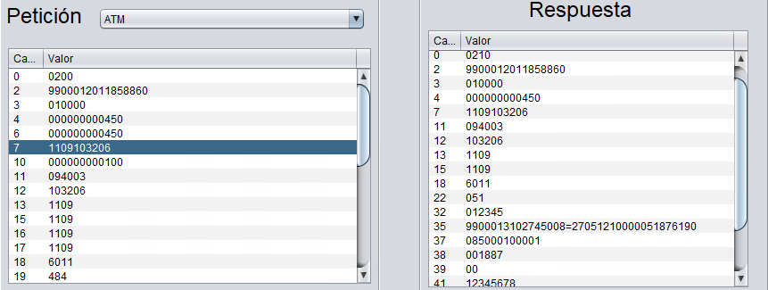
2.4 | Rechazar Transacción para un cuenta habiente de una empresa. | 1.- Contar con acceso y permisos necesarios para Central Administrativa Datos de la prueba___________________________ Colectiva: Empresa Debito Prueba SAAS Tarjeta: 9900012011858860 Monto: $1,000.00 Saldo Actual SaaS: $1,052.50 Saldo Actual TH: $495.50 | Exitoso | 1.- Buscar un medio de acceso que corresponda a una colectiva de tipo Empresa. 2.- En el tramatizador, realizar una transacción de tipo ATM. 3.- Asignar el número de tarjeta, así como el monto deseado. 4.- Ejecutar la transacción, mediante el botón "Enviar Operación". | La transacción deberá ser rechazada, dado que el monto excede el saldo actual de la cuenta.
2.5 | Permitir Transacción para un cuenta habiente de una subempresa. | 1.- Contar con acceso y permisos necesarios para Central Administrativa Datos de la prueba___________________________ Colectiva: Subempresa Debito Prueba SAAS Tarjeta: 9900012046474446 Monto:$5.00 Saldo Actual SaaS $1,052.50 Saldo Actual TH: $500.00 | Exitoso | 1.- Buscar un medio de acceso que corresponda a una colectiva de tipo Subempresa. 2.- En el tramatizador, realizar una transacción de tipo ATM. 3.- Asignar el número de tarjeta, así como el monto deseado. 4.- Ejecutar la transacción, mediante el botón "Enviar Operación". | La transacción deberá ser autorizada, siempre y cuando el monto no exceda el saldo actual de la cuenta. | { "ImporteOrigenMovimiento": "5.0000", "MonedaOrigenMovimiento": "484", "NumeroAfiliacionComercio": "0000000", "DescripcionComercio": "Member Financial Instis", "PaisComercio": "484", "DescripcionPais": "México", "SaldoDespuesMovimiento": "495.00", "ClaveMovimiento": "PB49", "MCC": "6011", "EstatusPostOperacion": "004", "DescripcionPostOperacion": "EN TRANSITO", "Autorizacion": "001888", "IDMovimiento": "1393327", "FechaMovimiento": "2022-06-20 14:01:41", "ConceptoMovimiento": "RETIRO ATM SaaS", "TipoMovimientoCargoAbono": "Cargo", "ImporteMovimiento": "5.0000", "MonedaMovimiento": "MXN", "Referencia": "", "Observaciones": "" }
2.6 | Rechazar Transacción para un cuenta habiente de una subempresa. | 1.- Contar con acceso y permisos necesarios para Central Administrativa Datos de la prueba___________________________ Colectiva: Subempresa Debito Prueba SAAS Tarjeta: 9900012046474446 Monto:$500.00 Saldo Actual SaaS $1,047.50 Saldo Actual TH: $495.00 | Exitoso | 1.- Buscar un medio de acceso que corresponda a una colectiva de tipo Subempresa. 2.- En el tramatizador, realizar una transacción de tipo ATM. 3.- Asignar el número de tarjeta, así como el monto deseado. 4.- Ejecutar la transacción, mediante el botón "Enviar Operación". | La transacción deberá ser rechazada, dado que el monto excede el saldo actual de la cuenta.
3 | Transacciones tipo ECOM

